Arkusz1
Version |  |  |  | IHL |  |  |  | ToS |  |  |  |  |  |  |  | Total Length
0 | 1 | 0 | 0 | 0 | 1 | 0 | 1 | 0 | 0 | 0 | 0 | 0 | 0 | 0 | 0 | 0 | 0 | 0 | 0 | 0 | 0 | 0 | 0 | 0 | 1 | 0 | 1 | 1 | 0 | 1 | 1
ID |  |  |  |  |  |  |  |  |  |  |  |  |  |  |  | Flags |  |  | Fragment Offset
1 | 1 | 0 | 1 | 1 | 1 | 0 | 0 | 0 | 1 | 0 | 1 | 0 | 0 | 1 | 0 | 0 | 1 | 0 | 0 | 0 | 0 | 0 | 0 | 0 | 0 | 0 | 0 | 0 | 0 | 0 | 0
TTL |  |  |  |  |  |  |  | Protocol |  |  |  |  |  |  |  | Header Checksum
0 | 1 | 1 | 1 | 0 | 0 | 0 | 0 | 0 | 0 | 0 | 0 | 0 | 1 | 1 | 0 | 0 | 0 | 0 | 0 | 0 | 0 | 0 | 0 | 0 | 0 | 0 | 0 | 0 | 0 | 0 | 0
Source IP Address
0 | 0 | 1 | 1 | 0 | 1 | 0 | 0 | 0 | 1 | 1 | 0 | 1 | 1 | 1 | 1 | 1 | 1 | 1 | 1 | 1 | 1 | 1 | 1 | 0 | 0 | 0 | 0 | 0 | 0 | 0 | 0
Destination IP Address
1 | 1 | 0 | 0 | 0 | 0 | 0 | 0 | 1 | 0 | 1 | 0 | 1 | 0 | 0 | 0 | 0 | 0 | 0 | 0 | 1 | 1 | 0 | 1 | 0 | 0 | 0 | 0 | 1 | 1 | 0 | 0
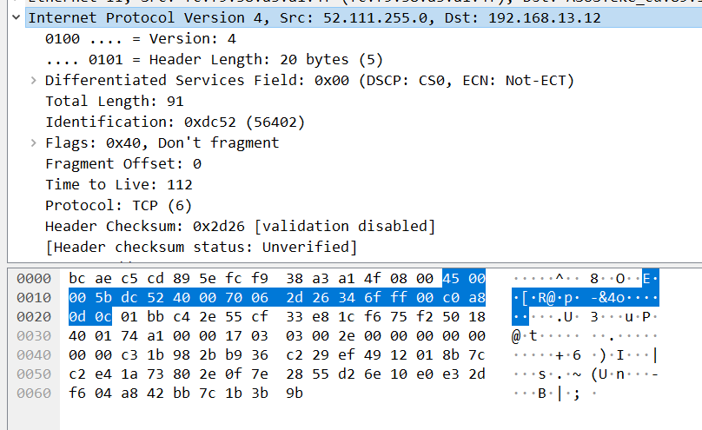

Przykład:
4500 |  | 005B |  | DC52 |  | 4000 |  | 7006 |  | 2D26 |  | 346F |  | FF00 |  | C0A8 |  | 0D0C

1) Dodawanie:

 | Version |  |  |  | IHL |  |  |  | ToS
 | 0 | 1 | 0 | 0 | 0 | 1 | 0 | 1 | 0 | 0 | 0 | 0 | 0 | 0 | 0 | 0
 | Total Length
 | 0 | 0 | 0 | 0 | 0 | 0 | 0 | 0 | 0 | 1 | 0 | 1 | 1 | 0 | 1 | 1
 | 0 | 1 | 0 | 0 | 0 | 1 | 0 | 1 | 0 | 1 | 0 | 1 | 1 | 0 | 1 | 1 |  | Pierwszy wynik
 | ID
 | 1 | 1 | 0 | 1 | 1 | 1 | 0 | 0 | 0 | 1 | 0 | 1 | 0 | 0 | 1 | 0 |  | Pierwszy wynik plus następne 16-bitowe słowo
1 | 0 | 0 | 1 | 0 | 0 | 0 | 0 | 1 | 1 | 0 | 1 | 0 | 1 | 1 | 0 | 1
 | 0 | 0 | 1 | 0 | 0 | 0 | 0 | 1 | 1 | 0 | 1 | 0 | 1 | 1 | 1 | 0 |  | Drugi wynik
 | Flags |  |  | Fragment Offset
 | 0 | 1 | 0 | 0 | 0 | 0 | 0 | 0 | 0 | 0 | 0 | 0 | 0 | 0 | 0 | 0 |  | Drugi wynik plus następne 16-bitowe słowo
 | 0 | 1 | 1 | 0 | 0 | 0 | 0 | 1 | 1 | 0 | 1 | 0 | 1 | 1 | 1 | 0 |  | Trzeci wynik
 | TTL |  |  |  |  |  |  |  | Protocol
 | 0 | 1 | 1 | 1 | 0 | 0 | 0 | 0 | 0 | 0 | 0 | 0 | 0 | 1 | 1 | 0 |  | Trzeci wynik plus następne 16-bitowe słowo
 | 1 | 1 | 0 | 1 | 0 | 0 | 0 | 1 | 1 | 0 | 1 | 1 | 0 | 1 | 0 | 0 |  | Czwarty wynik
 | Source IP Address - 1
 | 0 | 0 | 1 | 1 | 0 | 1 | 0 | 0 | 0 | 1 | 1 | 0 | 1 | 1 | 1 | 1 |  | Czwarty wynik plus następne 16-bitowe słowo
1 | 0 | 0 | 0 | 0 | 0 | 1 | 1 | 0 | 0 | 0 | 1 | 0 | 0 | 0 | 1 | 1
 | 0 | 0 | 0 | 0 | 0 | 1 | 1 | 0 | 0 | 0 | 1 | 0 | 0 | 1 | 0 | 0 |  | Piąty wynik
 | Source IP Address - 2
 | 1 | 1 | 1 | 1 | 1 | 1 | 1 | 1 | 0 | 0 | 0 | 0 | 0 | 0 | 0 | 0 |  | Piąty wynik plus następne 16-bitowe słowo
1 | 0 | 0 | 0 | 0 | 0 | 1 | 0 | 1 | 0 | 0 | 1 | 0 | 0 | 1 | 0 | 0
 | 0 | 0 | 0 | 0 | 0 | 1 | 0 | 1 | 0 | 0 | 1 | 0 | 0 | 1 | 0 | 1 |  | Szósty wynik
 | Destination IP Address - 1
 | 1 | 1 | 0 | 0 | 0 | 0 | 0 | 0 | 1 | 0 | 1 | 0 | 1 | 0 | 0 | 0 |  | Szósty wynik plus następne 16-bitowe słowo
 | 1 | 1 | 0 | 0 | 0 | 1 | 0 | 1 | 1 | 1 | 0 | 0 | 1 | 1 | 0 | 1 |  | Siódmy wynik
 | Destination IP Address - 2
 | 0 | 0 | 0 | 0 | 1 | 1 | 0 | 1 | 0 | 0 | 0 | 0 | 1 | 1 | 0 | 0 |  | Siódmy wynik plus następne 16-bitowe słowo
 | 1 | 1 | 0 | 1 | 0 | 0 | 1 | 0 | 1 | 1 | 0 | 1 | 1 | 0 | 0 | 1 |  | Ostateczny wynik

2) Negacja:

 | 0 | 0 | 1 | 0 | 1 | 1 | 0 | 1 | 0 | 0 | 1 | 0 | 0 | 1 | 1 | 0 |  | Suma kontrolna

 | 2 |  |  |  | D |  |  |  | 2 |  |  |  | 6 |  |  |  |  | Szesnastkowa suma kontrolna

Version |  |  |  | IHL |  |  |  | ToS |  |  |  |  |  |  |  | Total Length
0 | 1 | 0 | 0 | 0 | 1 | 0 | 1 | 0 | 0 | 0 | 0 | 0 | 0 | 0 | 0 | 0 | 0 | 0 | 0 | 0 | 0 | 0 | 0 | 0 | 1 | 0 | 1 | 1 | 1 | 1 | 1
ID |  |  |  |  |  |  |  |  |  |  |  |  |  |  |  | Flags |  |  | Fragment Offset
0 | 1 | 1 | 1 | 1 | 1 | 1 | 0 | 0 | 1 | 1 | 0 | 1 | 0 | 0 | 0 | 0 | 1 | 0 | 0 | 0 | 0 | 0 | 0 | 0 | 0 | 0 | 0 | 0 | 0 | 0 | 0
TTL |  |  |  |  |  |  |  | Protocol |  |  |  |  |  |  |  | Header Checksum
0 | 1 | 1 | 0 | 1 | 0 | 0 | 0 | 0 | 0 | 0 | 0 | 0 | 1 | 1 | 0 | 0 | 0 | 1 | 0 | 1 | 1 | 0 | 0 | 0 | 0 | 0 | 0 | 1 | 1 | 0 | 0
Source IP Address
0 | 0 | 1 | 1 | 0 | 1 | 0 | 0 | 0 | 1 | 1 | 0 | 1 | 1 | 0 | 0 | 0 | 1 | 1 | 0 | 0 | 1 | 1 | 0 | 0 | 0 | 0 | 0 | 0 | 1 | 0 | 0
Destination IP Address
1 | 1 | 0 | 0 | 0 | 0 | 0 | 0 | 1 | 0 | 1 | 0 | 1 | 0 | 0 | 0 | 0 | 0 | 0 | 0 | 1 | 1 | 0 | 1 | 0 | 0 | 0 | 0 | 1 | 1 | 0 | 0
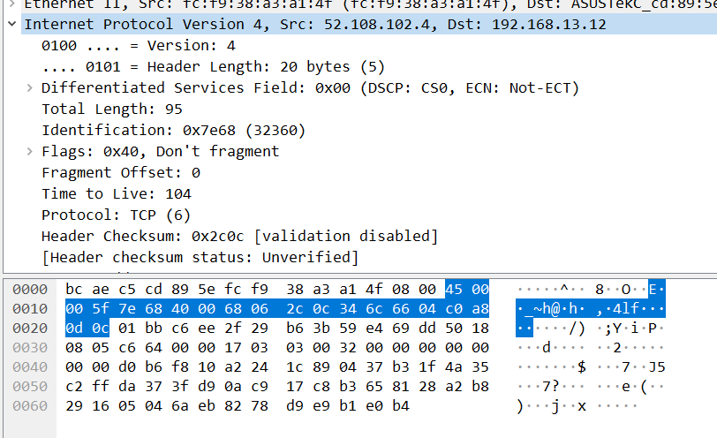

Przykład:
4500 |  | 005F |  | 7E68 |  | 4000 |  | 6806 |  | 2C0C |  | 346C |  | 6604 |  | C0A8 |  | 0D0C

1) Dodawanie:

 | Version |  |  |  | IHL |  |  |  | ToS
 | 0 | 1 | 0 | 0 | 0 | 1 | 0 | 1 | 0 | 0 | 0 | 0 | 0 | 0 | 0 | 0
 | Total Length
 | 0 | 0 | 0 | 0 | 0 | 0 | 0 | 0 | 0 | 1 | 0 | 1 | 1 | 1 | 1 | 1
 | 0 | 1 | 0 | 0 | 0 | 1 | 0 | 1 | 0 | 1 | 0 | 1 | 1 | 1 | 1 | 1 |  | Pierwszy wynik
 | ID
 | 0 | 1 | 1 | 1 | 1 | 1 | 1 | 0 | 0 | 1 | 1 | 0 | 1 | 0 | 0 | 0
 | 1 | 1 | 0 | 0 | 0 | 0 | 1 | 1 | 1 | 1 | 0 | 0 | 0 | 1 | 1 | 1 |  | Drugi wynik
 | Flags |  |  | Fragment Offset
 | 0 | 1 | 0 | 0 | 0 | 0 | 0 | 0 | 0 | 0 | 0 | 0 | 0 | 0 | 0 | 0
1 | 0 | 0 | 0 | 0 | 0 | 0 | 1 | 1 | 1 | 1 | 0 | 0 | 0 | 1 | 1 | 1
 | 0 | 0 | 0 | 0 | 0 | 0 | 1 | 1 | 1 | 1 | 0 | 0 | 1 | 0 | 0 | 0 |  | Trzeci wynik
 | TTL |  |  |  |  |  |  |  | Protocol
 | 0 | 1 | 1 | 0 | 1 | 0 | 0 | 0 | 0 | 0 | 0 | 0 | 0 | 1 | 1 | 0
 | 0 | 1 | 1 | 0 | 1 | 0 | 1 | 1 | 1 | 1 | 0 | 0 | 1 | 1 | 1 | 0 |  | Czwarty wynik
 | Header Checksum
 | 0 | 0 | 1 | 0 | 1 | 1 | 0 | 0 | 0 | 0 | 0 | 0 | 1 | 1 | 0 | 0
 | 1 | 0 | 0 | 1 | 0 | 1 | 1 | 1 | 1 | 1 | 0 | 1 | 1 | 0 | 1 | 0 |  | Piąty wynik
 | Source IP Address - 1
 | 0 | 0 | 1 | 1 | 0 | 1 | 0 | 0 | 0 | 1 | 1 | 0 | 1 | 1 | 0 | 0
 | 1 | 1 | 0 | 0 | 1 | 1 | 0 | 0 | 0 | 1 | 0 | 0 | 0 | 1 | 1 | 0 |  | Szósty wynik
 | Source IP Address - 2
 | 0 | 1 | 1 | 0 | 0 | 1 | 1 | 0 | 0 | 0 | 0 | 0 | 0 | 1 | 0 | 0
1 | 0 | 0 | 1 | 1 | 0 | 0 | 1 | 0 | 0 | 1 | 0 | 0 | 1 | 0 | 1 | 0 |  | Siódmy wynik
 | 0 | 0 | 1 | 1 | 0 | 0 | 1 | 0 | 0 | 1 | 0 | 0 | 1 | 0 | 1 | 1
 | Destination IP Address - 1
 | 1 | 1 | 0 | 0 | 0 | 0 | 0 | 0 | 1 | 0 | 1 | 0 | 1 | 0 | 0 | 0
 | 1 | 1 | 1 | 1 | 0 | 0 | 1 | 0 | 1 | 1 | 1 | 1 | 0 | 0 | 1 | 1 |  | Ósmy wynik
 | Destination IP Address - 2
 | 0 | 0 | 0 | 0 | 1 | 1 | 0 | 1 | 0 | 0 | 0 | 0 | 1 | 1 | 0 | 0
 | 1 | 1 | 1 | 1 | 1 | 1 | 1 | 1 | 1 | 1 | 1 | 1 | 1 | 1 | 1 | 1 |  | Ostateczny wynik
 | F |  |  |  | F |  |  |  | F |  |  |  | F |  |  |  |  | Ostateczny wynik szesnastkowy

 | Jeżeli ostateczny wynik wynosi 0xFFFF, to suma kontrolna pasuje do nagłówka IPv4

